1 申請書・チェックリスト
◎提出する前に各自で提出書類を確認し、チェック（☑）をつけて提出してください。
所属学部/大学院 ※2021年4月1日現在 |  |  |  | 学籍番号
国際社会科学府 |  |  |  | 19VA×××
ふりがな | じょん よこはま |  |  |  |  | 入学時期
氏名 | John Yokohama |  |  |  |  | 西暦 | 2019 | 年 | 4 | 月
 |  |  |  |  |  | 2021年9月卒業/修了予定
TEL |  |  |  | メールアドレス（在学生はYNUメールアドレス）
080-××××-×××× |  |  |  | yokohama-john-××＠ynu.jp
募集要項の内容を理解した上で、下記の通り、2021年度の経済支援制度に申請します。

提出するものにチェック
対象者 |  | 提出書類 |  |  |  |  |  |  | 提出
全員 |  | 1) 申請書・チェックリスト[様式1]（本用紙）
 |  | 3-1) 収入状況申告書 [様式3-1]
 |  | 4-1) 在留カード貼付用紙 [様式4-1]
収入がある者のみ提出 |  | 5-1) 収入証明書（給与明細か通帳のコピー）
 |  | 2020年7月~12月入金分全て
授業料免除・徴収猶予を希望する者 |  | 2) 家計調書[様式2]
 |  | ※家族に就学者がいる場合や、特別控除に該当する世帯の場合は、確認書類も提出
 |  | 博士後期課程の者のみ提出 |  | 6)推薦書 [様式5]
授業料免除・徴収猶予を希望する者で、日本在住の家族がいるもの |  | 3-2) 【家族用】収入状況申告書 [様式3-2]
 |  | （本人・就学者・乳幼児分は提出不要）
 |  | 4-2) 【家族用】在留カード貼付用紙 [様式4-2]
 |  | 日本に在住する家族全員の在留カード両面のコピー
 |  | 日本在住の家族に「収入がある者」がいる場合のみ提出 |  | 5-2) 収入証明書（給与明細か通帳のコピー）
 |  |  |  | 2020年7月~12月入金分全て
 |  | 日本在住の家族に「収入がない者」がいる場合のみ提出 |  | 5-3) 無収入証明書
 |  |  |  | 最新の「非課税証明書」または「課税証明書」

申請書類に記載した内容は事実と相違ありません。
 |  |  |  | 署名
 |  |  |  |  | 印刷後、自筆で記入
[大学使用欄]※記入しないでください |  |  | 不足書類なし | 不足書類提出期限： 月 日まで
 |  |  |  |  | Final | Second |  | First

受付書（本人控え）
※自動入力のため入力不要
学籍番号 | 19VA××× |  |  | 所属 | 国際社会科学府

上記と同じ項目にチェック
ふりがな | じょん よこはま
氏名 | John Yokohama

大学受付印
押印欄
上記のとおり、2021年度経済支援制度の申請を受け付けました。
 |  |  | 横浜国立大学
 |  |  | 学務部学生支援課経済支援係
 |  |  | 学務部国際教育課留学生支援係

4-1 在留カード
 | 国際社会科学府
所属 (Collage / Graduate School) |  | 自動入力
 | 19VA×××
学籍番号 (Student ID) |  | 自動入力
 | John Yokohama
氏名 (Name of Student) |  | 自動入力
 | TF900000TP
在留カード番号 (Residence Card No.)
 | ※入力してください

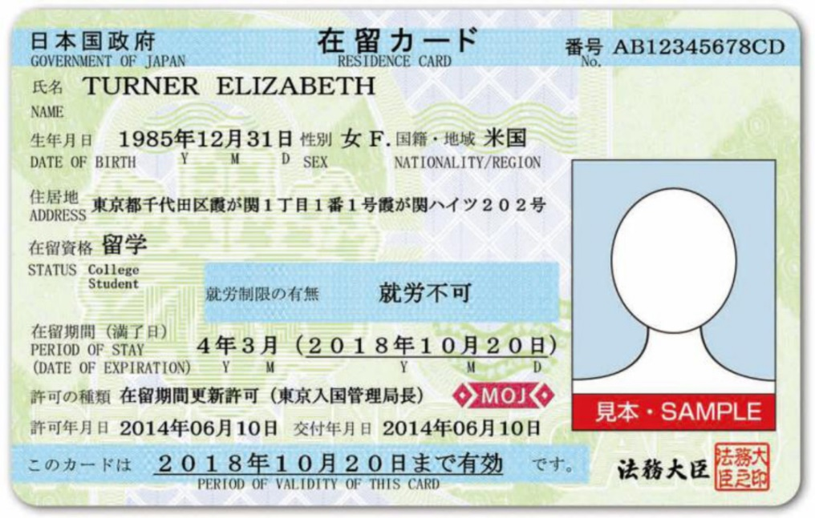

在留カードの表面
Residence Card (Front Side)
JPEG等で貼り付けてください。
Attach a JPEG

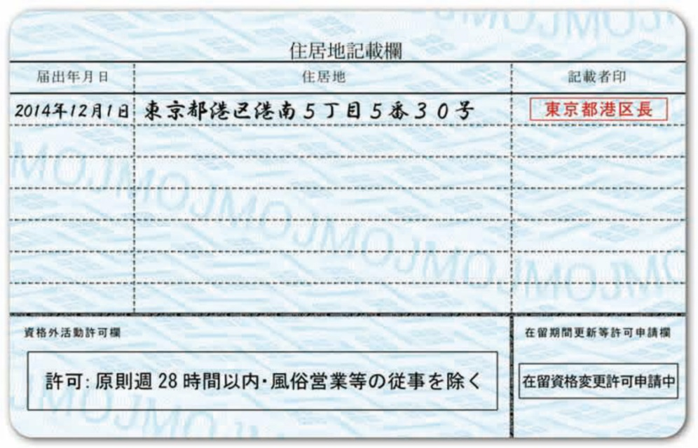

在留カードの裏面
Residence Card (Back side)
JPEG等で貼り付けてください。
Attach a JPEG

4-2 【家族用】在留カード
日本に在住する家族１名につき１枚、全員分を作成してください。用紙が不足する場合は、コピーして使用してください。 One sheet should be completed per family member living in Japan. You may make a copy of this form if you need additional sheets.

 |  | 国際社会科学府
 | 所属 (Collage / Graduate School) |  | 自動入力
 |  | 19VA×××
 | 学籍番号 (Student ID) |  | 自動入力
 |  | John Yokohama
 | 氏名 (Name of Student) |  | 自動入力

 | 家族氏名(Name of Family) |  | ※入力してください

 | 申請者との続柄 (Relationship） |  | ※入力してください

 | 在留カード番号 (Residence Card No.) |  | ※入力してください

在留カードの表面
Residence Card (Front Side)
JPEG等で貼り付けてください。
Attach a JPEG

在留カードの裏面
Residence Card (Back side)
JPEG等で貼り付けてください。
Attach a JPEG

5 推薦書
2021年度春学期 横浜国立大学経済支援制度 推薦書(2020年3月以前入学外国人留学生用) Spring Semester of Academic Year 2021-2022 Financial Support Programs Recommendation (for International Students Entered by March 2020)

※ 博士後期課程に在学する者で、授業料免除・徴収猶予に申請する場合は提出してください。
Applicants who are doctoral students applying for a tuition waiver or deferment must submit this form.

横浜国立大学長 殿
To President of YNU

 |  |  |  |  | 国際社会科学府
 | 所属 (Graduate School) |  |  |  |  | 自動入力
 |  |  |  |  | 19VA×××
 | 学籍番号 (Student ID) |  |  |  |  | 自動入力
 |  |  |  |  | John Yokohama
 | 氏名 (Name of Student) |  |  |  |  | 自動入力

上記の学生は学業成績優秀であり、横浜国立大学経済支援制度の適格者として推薦いたします。 I hereby recommend the above student who has excellent academic records and is suitable for the Financial Support Programs of YNU.

 |  | 2021-03-17
 |  | YYYY/MM/DD

 | 指導教員 Academic advisor

 | 所属・職名 |  |  | 国際社会科学研究院/教授
 | Affiliation & Position
この部分は、指導教員の先生に署名をお願いして下さい。押印は不要です。

 | 指導教員署名 Signature by academic advisor |  | 神奈川 花子

※この「推薦書」は、2021年度の授業料免除・徴収猶予制度における「学業審査」に利用します。
※不明な点がありましたら、横浜国立大学学生支援課経済支援係045-339-3113までお問い合わせください。
※指導教員の押印は不要です。押印の代わりにご署名ください。

